Worksheet
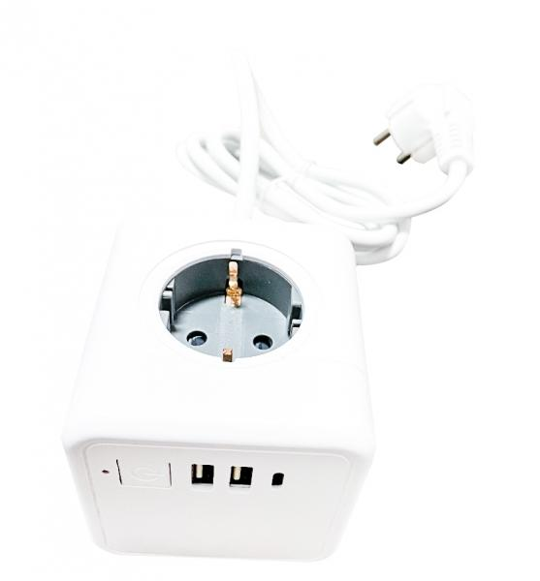
Technaxx Power Cube USB TX-195

Artikelnummer | 5004 |  | VE | 25
EAN | 4260358125367 |  | Stück pro Palette | 1050
Zollnummer | 85366990 |  | Lagen Pro Palette | 7

Abmessungen - Artikel
Länge(cm) | Breite(cm) | Höhe(cm) | Gewicht(g)
7.5 | 7.5 | 7.5 | 443

Abmessungen - Artikelverpackung
Länge(cm) | Breite(cm) | Höhe(cm) | Leergewicht(g) | Gewicht(g) Artikel+Verpackung
7.5 | 7.5 | 27.5 | 36 | 510

Abmessungen - VE Karton (Masterkarton)
Länge(cm) | Breite(cm) | Höhe(cm) | Gewicht(g)
40 | 40 | 27 | 14000

Verpackung - Bestandteile
Rest Zubehör (g) | Papier/Pappe (g) | Styropor (g) | Kunstst. Hohlkörper(g) | Kunstst. Folien(g) | Materialverbunde (g)
17 | 16 | 0 | 0 | 37 | 0

Weiterführende Informationen
Technaxx Reseller Portal

